Sheet1
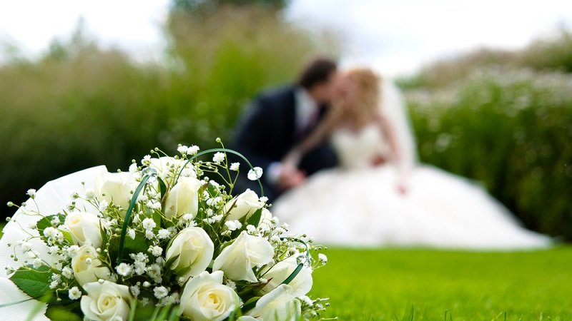
Preparación para el Matrimonio

 | Generalmente, un matrimonio conlleva, entre otros, la realización de una boda. Éste, se convierte en un evento de gran importancia para los involucrados, por lo que es necesario valorar los diferente gastos que conlleva, tratando de ajustarse a un presupuesto que no sobrepase la capacidad establecida.

 | Para ello, aunque cada evento es único, se presentan a continuación una serie de cálculos y consejos que le permitirá reconocer los principales gastos que este momento le conllevará.

 | En este sentido, primeramente podrá llenar el monto estimado que pretende gastar, para posteriormente, una vez que haya encontrado los artículos que desea, ingrese el monto real del costo del mismo. Esto, le permitirá reconocer la diferencia de gastos, con el fin de ajustarse a lo presupuestado. Si los gastos totales reales son superiores a los estimados, lo ideal es que revise si puede recortar algún rubro para que evite sobreendeudarse.

 | Gastos Estimados |  | ₡0 |  |  | Gastos Totales Reales |  | ₡0
 | (Monto presupuestado que piensa destinar a la boda) |  |  |  |  | (Monto Cotizado para la boda)

 | Artículo | Monto estimado que se planea destinar | Monto real | Diferencia |  | Artículo | Monto estimado que se planea destinar | Monto real | Diferencia | Ya lo tengo
 | Ropa y arreglo personal |  |  |  |  | Banquete / Fiesta |  |  |  | No lo tengo
Ya lo tengo | Anillo de compromiso |  |  | ₡0 | Ya lo tengo | Músico/ Grupo/ DJ |  |  | ₡0 | No lo necesito
Ya lo tengo | Anillos de matrimonio |  |  | ₡0 | Ya lo tengo | Alquiler de la sala de fiestas |  |  | ₡0
Ya lo tengo | Vestido de novia |  |  | ₡0 | Ya lo tengo | Mesas y sillas |  |  | ₡0
Ya lo tengo | Accesorios de novia (velo, liga, lencería, etc) |  |  | ₡0 | Ya lo tengo | Costo de menú de comida por persona |  |  | ₡0
Ya lo tengo | Joyería /Bouquet |  |  | ₡0 | Ya lo tengo | Mantelería |  |  | ₡0
Ya lo tengo | Zapatos de novia |  |  | ₡0 | Ya lo tengo | Bebidas |  |  | ₡0
Ya lo tengo | Peinado y maquillaje |  |  | ₡0 | Ya lo tengo | Maestro de ceremonias |  |  | ₡0
Ya lo tengo | Esmoquin/traje del novio |  |  | ₡0 | Ya lo tengo | Decoración (Flores, centros de mesa, adornos) |  |  | ₡0
Ya lo tengo | Accesorios del novio (medias, corbata, etc) |  |  | ₡0 | Ya lo tengo | Fotografía y vídeo |  |  | ₡0
Ya lo tengo | Zapatos del novio |  |  | ₡0 | Ya lo tengo | Otros |  |  | ₡0
Ya lo tengo | Otros |  |  | ₡0
 | Artículo | Monto estimado que se planea destinar | Monto real | Diferencia | Otras Recomendaciones
 | Papelería / Impresión |  |  |  | 1. Recuerde comparar opciones, buscar las más cómodas, encontrar prioridades y tratar de hacer reservaciones a tiempo. Tenga presente que este debe ser un momento para compartir con su familia y amigos más cercanos, no es necesario derrochar en gastos innecesarios.
Ya lo tengo | Invitaciones |  |  | ₡0
Ya lo tengo | Tarjetas de agradecimiento |  |  | ₡0
Ya lo tengo | Libro de invitados |  |  | ₡0 | 2. Pueden generar acciones para reducir costes, como son: aprovechar las temporadas bajas donde generalmente los costos de reservación se reducen, generar una lista de invitados a personas realmente importantes, considerar el alquiler de los trajes, calcular bien la cantidad de alimentos y bebidas y en general, tratar de planificar claramente las actividades a llevar a cabo, entre otras
Ya lo tengo | Otros |  |  | ₡0
 | Artículo | Monto estimado que se planea destinar | Monto real | Diferencia
 | Ceremonia religiosa o civil
Ya lo tengo | Reservación de iglesia |  |  | ₡0 | 3. Además, deben tener claro que esta es una nueva etapa de su vida como pareja, por lo cual se le recomienda:
Ya lo tengo | Charlas prematrimoniales |  |  | ₡0 | *Deben, conjuntamente considerar aspectos clave como lo son la planificación y el uso del dinero. Se recomienda llegar a acuerdos con respecto a cómo se va a manejar el dinero (en conjunto, cada uno por separado) y el pago de gastos comunes e individuales.
Ya lo tengo | Abogado |  |  | ₡0
Ya lo tengo | Arreglos florales |  |  | ₡0 | *Recuerde que existen obligaciones financieras que deben compartirse o distribuirse. Repartir de manera proporcional pagos como servicios públicos (electricidad, agua, teléfono, cable, internet) y alimentación, entre otros, evitará desacuerdos y problemas como pareja.
Ya lo tengo | Otros |  |  | ₡0

 |  |  |  |  | *Cualquiera sea la forma en que cómo pareja deciden hacer el manejo del dinero, si es importante que se maneje un presupuesto que valore ingresos y egresos, de modo que reconozcan su situación financiera, definan gastos prioritarios y posibilidades de ahorros.

**Esta herramienta es propiedad de Coope Ande N°1, se pone a disposición para facilitar la administración financiera de sus asociados y asociadas. Está prohibida su reproducción para fines comerciales u otros usos que no sean los expuestos en éste apartado. Ningún miembro de Coope Ande será responsable de los errores u omisiones que se generen a raíz de éstas herramientas financieras, queda a discreción del usuario las decisiones que se tomen a partir de las mismas. Las recomendaciones antes hechas son generales y deben ser analizadas por el usuario según su situación financiera. **
 |  |  |  |  | *Traten de iniciar generando al menos un 10% de ahorro, independiente de los gastos fijos. Este ahorro puede tener un objetivo definido como adquirir vivienda, la compra de un vehículo o estudios futuros.

 |  |  |  |  | *Asimismo, es necesario que cuenten con un fondo para contingencias o emergencias. El cual, se puede lograr mediante la reserva de un monto periódico (según se perciban los ingresos), que permita hacer frente a vicisitudes o problemas inesperados.

 |  |  |  |  | *Finalmente, se les insta a valorar el resto de instrumentos presentados para las etapas de la vida, como lo son la llegada de un nuevo miembro, la compra o alquiler de vivienda, el ingreso a un centro educativo, la adquisición de seguros, entre otros, los cuales facilitarán la visualización de gastos a futuro.

